상품제안서
엑스트라 15W 고속무선충전 겸용 탁상시계 | 상품코드: S42333

 |  |  |  |  |  |  | 02-713-8555 | www.synergygift.co.kr
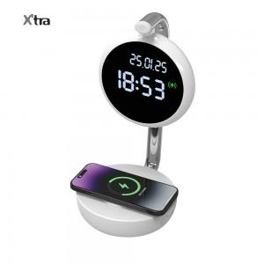 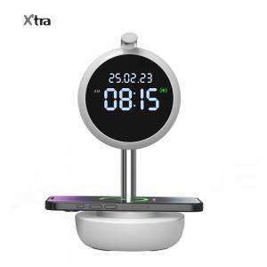 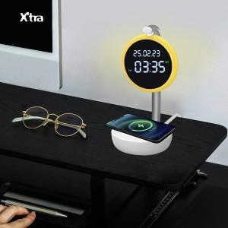

【상세/제작정보】 | - 15W 의 출력으로 휴대폰을 고속무선충전하는 무드등 탁상시계 <br>- 탁상시계와 무드등이 합쳐져 더욱 편리합니다<br>- 프레스타입 무선충전으로 돌출된 카메라를 보호할수 있습니다<br>- 적합등록번호 : R-R-AlT-WCP-320<br>- 정격 입력 : 5V/2A=9V/2A=12V/1.6A<br>- 무선 출력 : 15W (max) | 전송 거리 : 5mm<br>- 충전 효율 : 75%<br>- 재질 : ABS<br>- 제품 크기 : 약 112*112*220mm<br>- 제품 무게 : 약 273g

【인쇄/포장옵션】 | 레이저 / 포장지포장

【공급단가】 | 수량 | 20~ | 100~ | 300~ | 500~ | 1,000~
*VAT별도 | 단가 | 18,500원 | 15,680원 | 14,600원 | 13,780원 | 13,400원

【상품 URL】 | https://www.synergygift.co.kr:443/src/goods_detail.php?gdno=42333

